상품제안서
실버라이프 보건소전용 점보구슬퍼즐 삼각 치매예방세트 3 | 상품코드: F28586

 |  |  |  |  |  |  | 02-412-0044 | www.easy1.co.kr
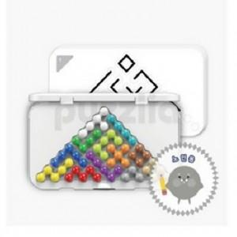

【상세/제작정보】

【인쇄/포장옵션】 | / 포장불가능

【공급단가】 | 수량 | 8~ | 40~ | 80~ | 300~ | 500~
*VAT별도 | 단가 | 71,520원 | 70,320원 | 68,540원 | 67,340원 | 65,560원

【상품 URL】 | https://dev.easy1.co.kr:443/src/goods_detail.php?gdno=28586

